Лист1
№ изделия | Артикул | Изображение | Описание товара | Состав | Цена руб/изд опт | Размерный ряд | Цена за размерный ряд (опт) | Наличие на складе | РРЦ | Кол-во на складе | Кол-во заказа | Сумма заказа
1 | 01.01-01.02 |  | Спальный комбинезон с шапочкой и одеялом | 100% хлопок, 100% хлопок, наполнитель 100% полиэстер, подкладка 100% хлопок | 2,498.00р. | 62, 68, 74 | 7,494.00р. | доступно по предзаказу | 4,496.00р.
2 | 01.03 | 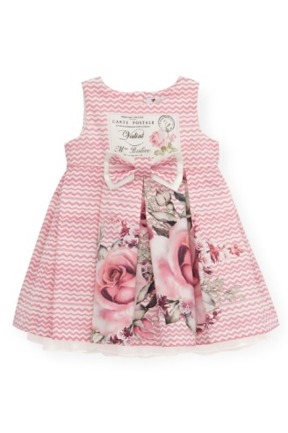 | Платье бело-розовое с рисунком, принт - "почтовая открытка" | 100% хлопок | 1,866.00р. | 74, 80, 86, 92, 98, 104 | 11,196.00р. | доступно по предзаказу | 3,358.00р.
3 | 01.04 | 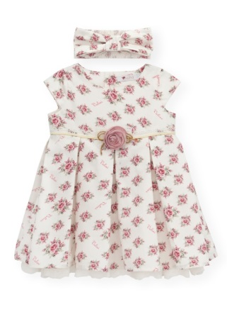 | Платье белое в мелкую розочку, диагональной надписью Valini, поясом из кружева и объемной розой впереди + повязка | 100% хлопок | 1,973.00р. | 74, 80, 86, 92, 98, 104 | 11,838.00р. | доступно по предзаказу | 3,551.00р.
4 | 01.05 | 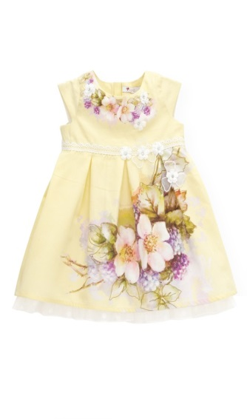 | Платье лимонное с цветочным рисунком и кружевным поясом | 100% хлопок | 1,734.00р. | 74, 80, 86, 92, 98, 104 | 10,404.00р. | доступно по предзаказу | 3,118.00р.
5 | 01.06 | 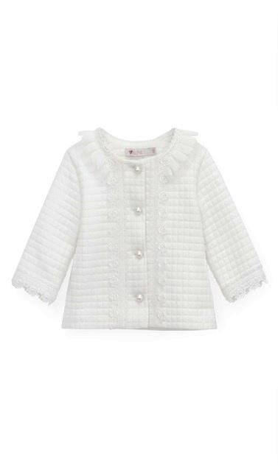 | Жакет белый с кружевной планкой на пуговицах | ткань верха 65% полиэстер, 35% вискоза, подкладка 100% хлопок | 1,561.00р. | 74, 80, 86, 92, 98 | 7,805.00р. | доступно по предзаказу | 2,809.00р.
6 | 01.07 | 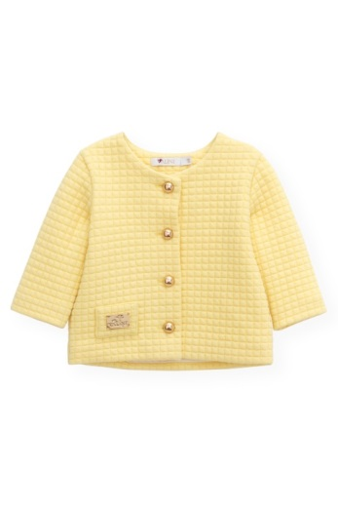 | Жакет лимонный на пуговицах | ткань верха 65% полиэстер, 35% вискоза, подкладка 100% хлопок | 1,023.00р. | 74, 80, 86, 92, 98 | 5,115.00р. | доступно по предзаказу | 1,841.00р.
7 | 01.08 |  | Юбка из сетки многослойная | ткань верха 100% полиэстер, подкладка 100% хлопок | 991.00р. | 74, 80, 86, 92, 98 | 4,955.00р. | доступно по предзаказу | 1,784.00р.
8 | 01.09 | 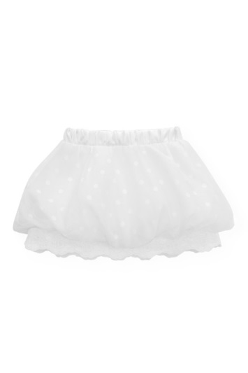 | Юбка белая в горох с шитьем | ткань верха 100% полиэстер, подкладка 100% хлопок | 1,276.00р. | 74, 80, 86, 92, 98 | 6,380.00р. | доступно по предзаказу | 2,297.00р.
9 | 01.10 | 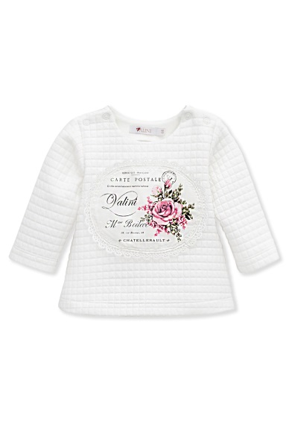 | Джемпер с длинным рукавом и овальным принтом "почтовая открытка". Цвет белый | ткань 65% полиэстер, 35% вискоза | 851.00р. | 68, 74, 80, 86 | 3,404.00р. | доступно по предзаказу | 1,531.00р.
10 | 01.11 | 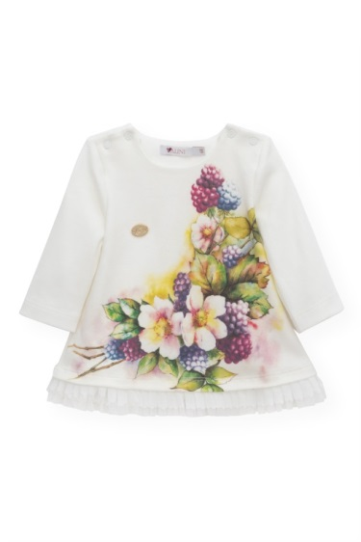 | Джемпер с длинным рукавом с цветочным принтом. Цвет белый | 100% хлопок | 758.00р. | 68, 74, 80, 86 | 3,032.00р. | доступно по предзаказу | 1,364.00р.
11 | 01.13 | 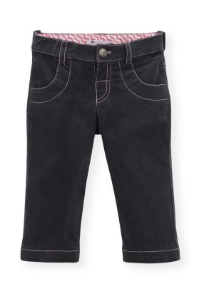 | Брюки вельветовые для девочки | 100% хлопок | 1,336.00р. | 68, 74, 80, 86 | 5,344.00р. | доступно по предзаказу | 2,405.00р.
12 | 01.14 | 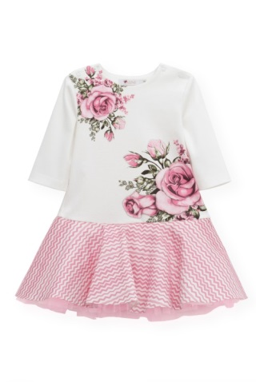 | Платье трикотажное белое с цветочным принтом и розовой пышной юбкой (узор зигзаг) | состав 100% хлопок, отделка 50% вискоза, 50% полиэстер | 1,514.00р. | 74, 80, 86, 92, 98 | 7,570.00р. | доступно по предзаказу | 2,724.00р.
13 | 02.01 | 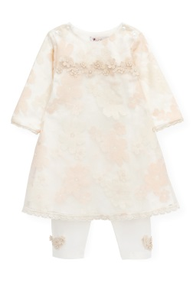 | Костюм для девочки: платье боди кружевное + лосины | ткань верха 100% полиэстер, подкладка 100% хлопок | 2,437.00р. | 62, 68, 74, 80 | 9,748.00р. | в наличии | 4,386.00р. | по 49 шт.
14 | 02.02 | 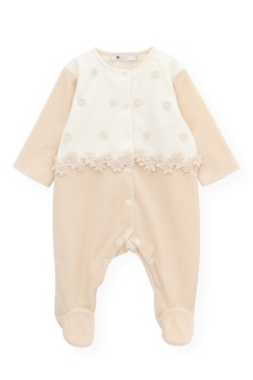 | Комбинезон велюровый, бежевый, декор - цветочки | 100% хлопок | 1,318.00р. | 62, 68, 74 | 3,954.00р. | в наличии | 2,372.00р. | по 66 шт.
15 | 02.03 | 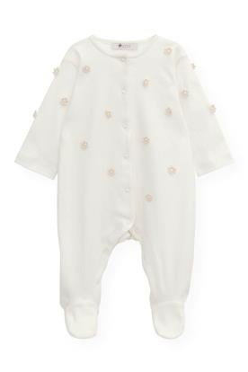 | Комбинезон на малыша белый, декор цветочки | 100% хлопок | 1,057.00р. | 62, 68, 74 | 3,171.00р. | в наличии | 1,903.00р. | по 66 шт.
16 | 02.04 | 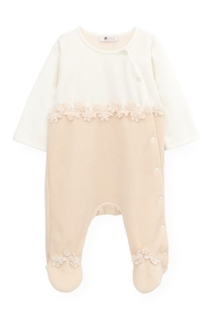 | Комбинезон на малыша велюр, цвет белый + бежевый, декор цветочки | 100% хлопок | 1,141.00р. | 62, 68, 74 | 3,423.00р. | в наличии | 2,053.00р. | по 68 шт.
17 | 02.05 | 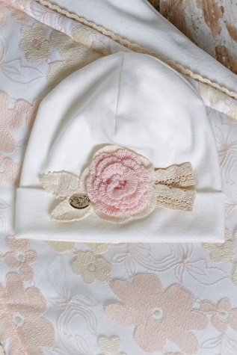 | Шапочка велюровая, декор цветок | 100% хлопок | 328.00р. | 62, 68, 74, 80 | 1,312.00р. | в наличии | 589.00р. | по 50 шт.
18 | 02.06 | 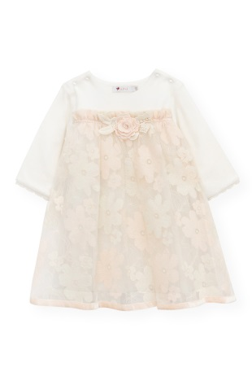 | Платье велюровое, кружевное, декор - цветок | ткань верха 100% полиэстер, подкладка 100% хлопок | 2,160.00р. | 68, 74, 80, 86 | 8,640.00р. | в наличии | 3,888.00р. | 68, 74, 80 по 57шт., 86р -58 шт.
19 | 02.07 | 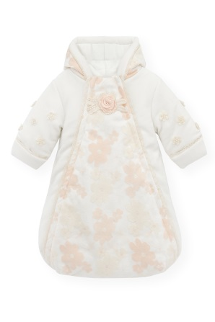 | Спальный конверт бежевый с кружевом, утепленный | ткань верха 80% хлопок, 20% полиэстер, наполнитель 100% полиэстер, подкладка 100% хлопок | 3,000.00р. | от 0 до 6 месяцев | 3,000.00р. | в наличии | 6,178.00р. | 230 шт.
20 | 02.08 | 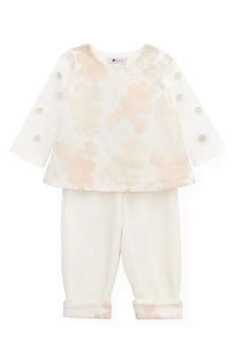 | Костюм для девочки джемпер кружевной + брюки | 100% хлопок | 1,719.00р. | 62, 68, 74 | 5,157.00р. | в наличии | 3,094.00р. | по 67 шт.
21 | 02.09 | 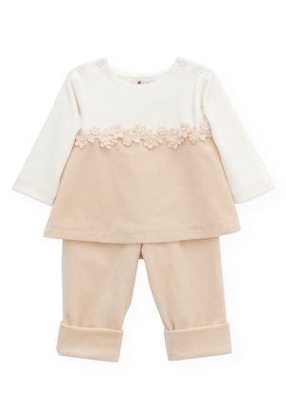 | Костюм для девочки велюровый: джемпер молочный, отдекорированный цветами + брюки | 100% хлопок | 1,456.00р. | 62, 68, 74 | 4,368.00р. | в наличии | 2,620.00р. | по 66 шт.
22 | 03.01 | 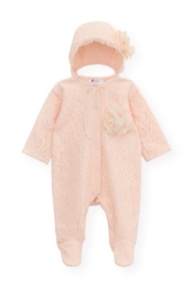 | Комбинезон кружевной, розовый для девочки | состав 100% хлопок, отделка 50% вискоза , 50% полиэстер | 1,266.00р. | 62, 68, 74 | 3,798.00р. | в наличии | 2,278.00р. | по 100 шт.
23 | 03.02 | 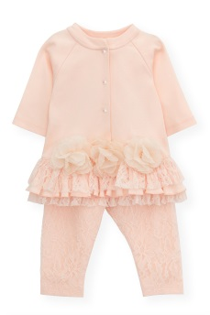 | Костюм для девочки туника с рюшами+ кружевные лосины, цвет персик | состав 100% хлопок, отделка 50% вискоза , 50% полиэстер | 1,326.00р. | 62, 68, 74, 80 | 5,304.00р. | в наличии | 2,386.00р. | по 63 шт.
24 | 03.03 | 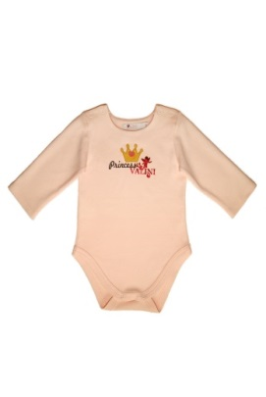 | Костюм: боди + ползунки с кружевами, цвет персик | состав 100% хлопок, отделка 50% вискоза , 50% полиэстер | 854.00р. | 62, 68, 74 | 2,562.00р. | скоро появится в продаже | 1,537.00р. | по 67 шт.
25 | 03.04 | 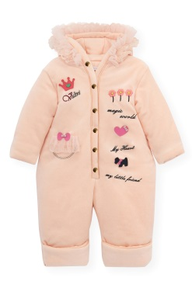 | Комбинезон теплый велюровый розовый для девочки с принтом | ткань верха 80% хлопок, 20% полиэстер, наполнитель 100% полиэстер, подкладка 100% хлопок | 2,660.00р. | 62, 68, 74 | 7,980.00р. | скоро появится в продаже | 4,788.00р.
26 | 03.05 | 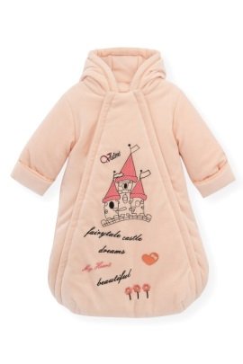 | Спальный конверт розовый с замком | ткань верха 80% хлопок, 20% полиэстер, наполнитель 100% полиэстер, подкладка 100% хлопок | 2,900.00р. | от 0 до 6 месяцев | 2,900.00р. | скоро появится в продаже | 4,997.00р. | 100 шт.
27 | 03.06 | 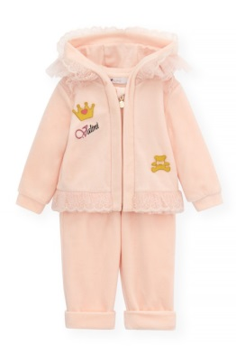 | Костюм: толстовка, декор - корона + штаны, цвет персик | 100% хлопок | 2,108.00р. | 68, 74, 80, 86 | 8,432.00р. | скоро появится в продаже | 3,794.00р.
28 | 03.07 | 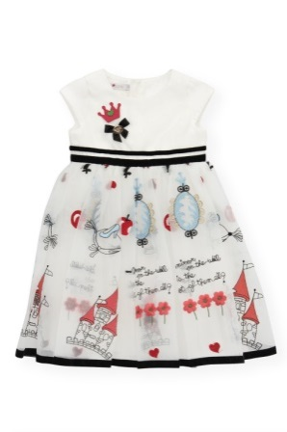 | Платье белое с вышивками, принт - замок, зеркало, цветы | состав 100% хлопок, отделка 50% вискоза , 50% полиэстер | 2,603.00р. | 80,86, 92, 98 | 10,412.00р. | скоро появится в продаже | 4,684.00р.
29 | 03.08 |  | Комплект: платье-сарафан розовое в полоску + белая водолазка | ткань верха 100% вискоза подкладка 100% хлопок | 1,600.00р. | 80, 86, 92, 98 | 6,400.00р. | скоро появится в продаже | 2,859.00р. | сарафан по 47 шт.
30 | 03.09 | 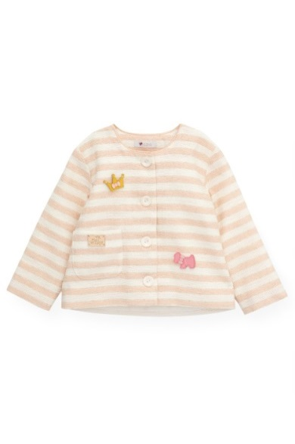 | Жакет для девочки розовый в полоску | ткань верха 100% вискоза подкладка 100% хлопок | 1,316.00р. | 86, 92, 98, 104 | 5,264.00р. | скоро появится в продаже | 2,368.00р.
31 | 03.10 |  | Юбка с пайетками | ткань верха 100% полиэстер, подкладка 100% хлопок | 1,326.00р. | 86, 92, 98, 104 | 5,304.00р. | скоро появится в продаже | 2,386.00р.
32 | 03.12 | 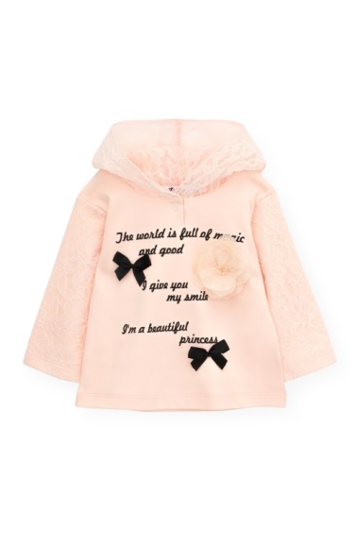 | Джемпер розовый с капюшоном, с кружевными рукавами. Декор - цветок, черные бантики | состав 100% хлопок, отделка 50% вискоза , 50% полиэстер | 811.00р. | 68, 74, 80, 86 | 3,244.00р. | в наличии | 1,459.00р. | по 63 шт.
33 | 03.13 | 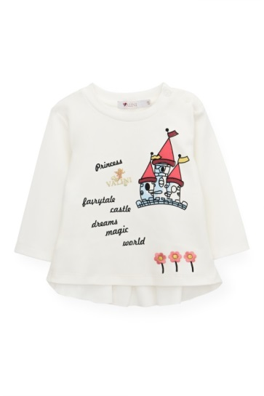 | Джемпер с длинным рукавом, принт - замок. Цвет белый | состав 100% хлопок, отделка 50% вискоза , 50% полиэстер | 743.00р. | 68, 74, 80, 86 | 2,972.00р. | в наличии | 1,336.00р.
34 | 03.14 | 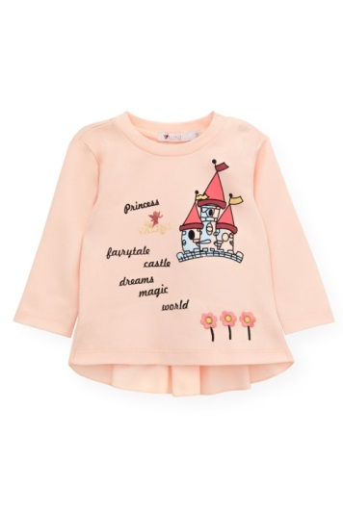 | Джемпер с длинным рукавом, принт - замок. Цвет персик | состав 100% хлопок, отделка 50% вискоза , 50% полиэстер | 743.00р. | 68, 74, 80, 86 | 2,972.00р. | в наличии | 1,336.00р. | по 63 шт.
35 | 03.15 | 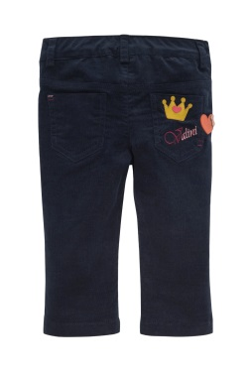 | Брюки вельветовые для девочки с короной на кармане | 100% хлопок | 1,331.00р. | 68, 74, 80, 86 | 5,324.00р. | скоро появится в продаже | 2,395.00р.
36 | 04.01 | 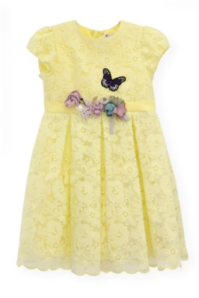 | Платье вышитое, лимонное с композицией из цветов и бабочек | ткань верха 100% полиэстер, подкладка 100% хлопок | 3,100.00р. | 86, 92, 98, 104, 110 | 15,500.00р. | в наличии | 5,579.00р. | по 40 шт.
37 | 04.02 | 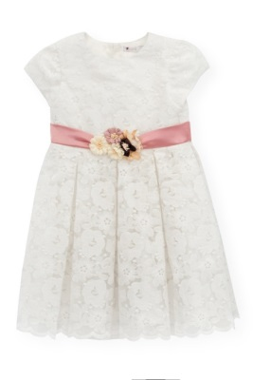 | Платье вышитое, белое с композицией из цветов на поясе | ткань верха 100% полиэстер, подкладка 100% хлопок | 3,179.00р. | 86, 92, 98, 104, 110 | 15,895.00р. | в наличии | 5,723.00р. | по 36 шт.
38 | 04.03 | 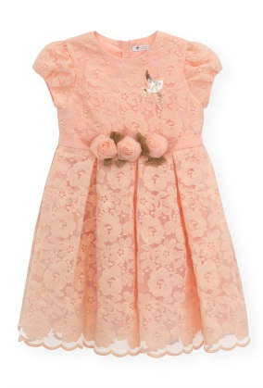 | Платье вышитое, цвет персик с композицией из 3 роз на поясе, шеврон - птица | ткань верха 100% полиэстер, подкладка 100% хлопок | 3,066.00р. | 86, 92, 98, 104, 110 | 15,330.00р. | в наличии | 5,518.00р. | по 35 шт.
39 | 04.04 | 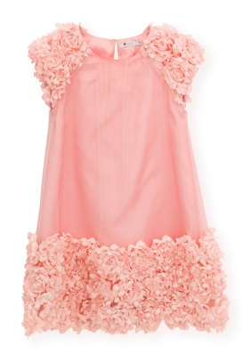 | Платье розовое с вышитыми розами по краю | ткань верха 100% полиэстер, подкладка 100% хлопок | 2,567.00р. | 86, 92, 98, 104, 110 | 12,835.00р. | в наличии | 4,620.00р. | по 17 шт., кроме 92 -16 шт.
40 | 04.05 | 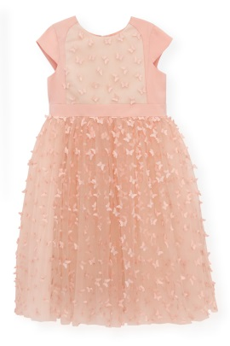 | Платье Розовое с бабочками | ткань верха 100% полиэстер, подкладка 100% хлопок | 4,034.00р. | 86, 92, 98, 104, 110 | 20,170.00р. | доступно по предзаказу | 7,261.00р.
41 | 04.06 | 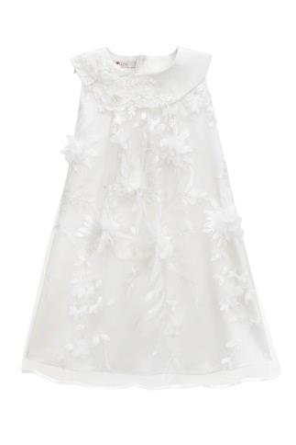 | Платье белое, расшитое цветами | ткань верха 100% полиэстер, подкладка 100% хлопок | 2,925.00р. | 86, 92, 98, 104, 110 | 14,625.00р. | в наличии | 5,264.00р. | по 34 шт.
42 | 04.07 | 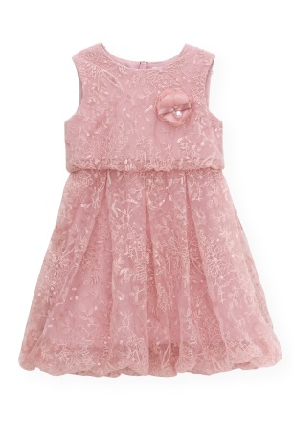 | Платье розовое из мягкой расшитой сетки с подгибом | ткань верха 100% полиэстер, подкладка 100% хлопок | 3,090.00р. | 104, 110, 116, 122 | 12,360.00р. | доступно по предзаказу | 5,562.00р.
43 | 04.08 | 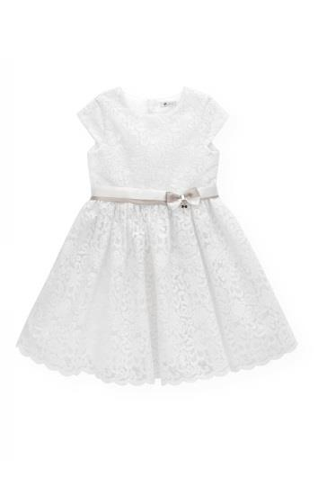 | Платье белое из вышитого полотна с атласным бантом | ткань верха 100% полиэстер, подкладка 100% хлопок | 3,182.00р. | 92, 98, 104, 110, 116 | 15,910.00р. | в наличии | 5,727.00р. | по 24 шт., кроме 116-9 шт.
44 | 04.09 | 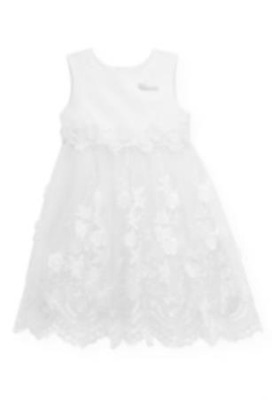 | Платье белое, кружевное с объемными цветами | ткань верха 100% полиэстер, подкладка 100% хлопок | 3,692.00р. | 104, 110, 116, 122 | 14,768.00р. | доступно по предзаказу | 6,645.00р.
45 | 04.10 | 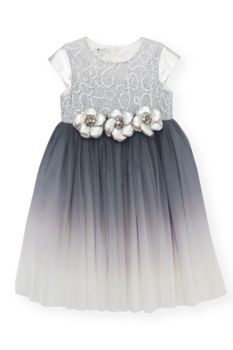 | Платье пышное с градиентной юбкой | ткань верха 100% полиэстер, подкладка 100% хлопок | 3,653.00р. | 104, 110, 116, 122 | 14,612.00р. | в наличии | 6,575.00р.
46 | 04.11 | 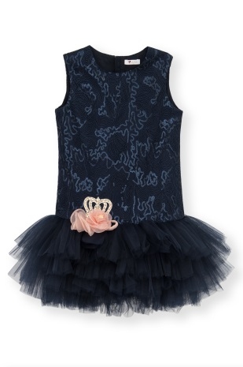 | Платье темно-синее с фатиновой юбкой, декор - корона из страз | ткань верха 100% полиэстер, подкладка 100% хлопок | 3,046.00р. | 104, 110, 116, 122 | 12,184.00р. | доступно по предзаказу | 5,483.00р.
47 | 04.12 | 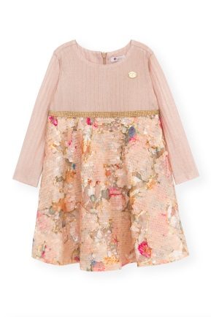 | Платье трикотажное, цвет персик, юбка расшита пайетками | ткань верха -100% вискоза, подкладка 100% хлопок | 3,484.00р. | 98, 104, 110, 116, 122 | 17,420.00р. | скоро появится в продаже | 6,270.00р. | по 29 шт.( еще не упаковано, кол-во по крою)
48 | 04.13 |  | Платье с пышной юбкой и кружевным топом, цвет персик. Декор - розы | ткань верха 100% полиэстер, подкладка 100% хлопок | 2,788.00р. | 80, 86, 92, 98, 104, 110 | 16,728.00р. | в наличии | 5,017.00р. | по 22 шт. (отдали отшивать)
49 | 04.14 | 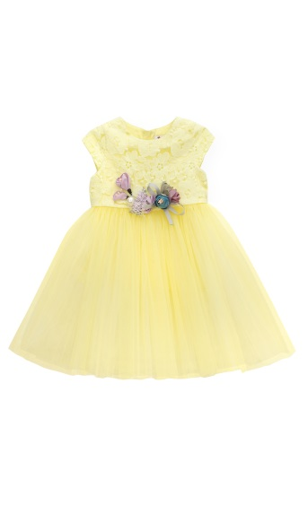 | Платье с пышной юбкой и кружевным топом, цвет лимон. Декор - цветок фиолетовый с жемчужиной, веточка с двумя бутонами | ткань верха 100% полиэстер, подкладка 100% хлопок | 2,749.00р. | 80, 86, 92, 98, 104, 110 | 16,494.00р. | в наличии | 4,949.00р. | по 22 шт. (отдали отшивать)
50 | 04.15 | 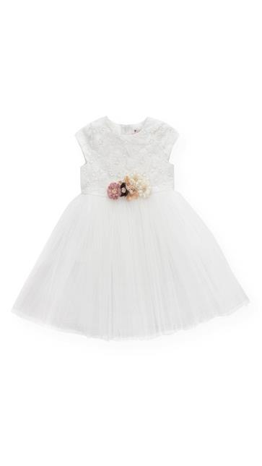 | Платье с пышной юбкой и кружевным топом, цвет белый. Декор - цветы | ткань верха 100% полиэстер, подкладка 100% хлопок | 2,672.00р. | 80, 86, 92, 98, 104, 110 | 16,032.00р. | в наличии | 4,809.00р. | по 22 шт. (отдали отшивать)
51 | 05.01 | 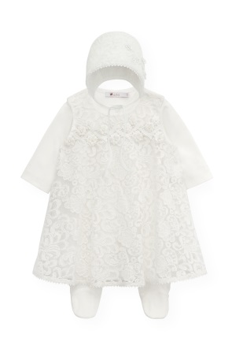 | Комплект на выписку: кружевное платье, штанишки, чепчик. Цвет белый | ткань верха 100% полиэстер, подкладка 100% хлопок | 2,288.00р. | 56, 62 | 4,576.00р. | в наличии | 4,118.00р. | по 125 шт.
52 | 05.02 | 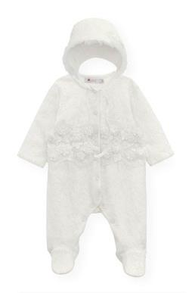 | Комбинезон на выписку кружевной + чепчик. Цвет белый | ткань верха 65% полиэстер 35% вискоза, подкладка 100% хлопок | 1,618.00р. | 56, 62 | 3,236.00р. | доступно по предзаказу | 2,912.00р.
53 | 05.03 | 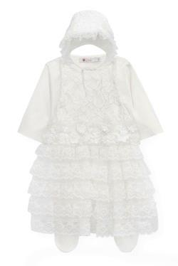 | Комплект на выписку: комбинезон белый с кружевным нашивным декором + чепчик | ткань верха 65% полиэстер 35% вискоза, подкладка 100% хлопок | 1,996.00р. | 56, 62 | 3,992.00р. | доступно по предзаказу | 3,592.00р.
54 | 05.04 | 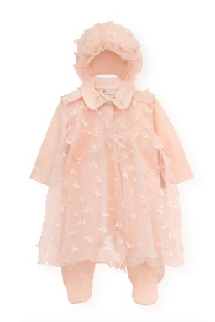 | Комплект на выписку: комбинезон с бабочками + чепчик. Цвет персик | ткань верха 65% полиэстер 35% вискоза, подкладка 100% хлопок | 2,256.00р. | 56, 62 | 4,512.00р. | доступно по предзаказу | 4,061.00р.
55 | 06.01 | 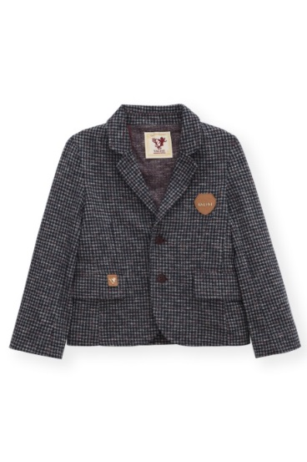 | Пиджак для мальчика в клетку | Джерси клетка, подклад, клеевая черная, пуговица большая, кожа, шевроны | 3,802.00р. | 86, 92, 98, 104, 110, 116, 122 | 26,614.00р. | доступно по предзаказу | 6,844.00р.
56 | 06.02 |  | Рубашка для мальчика бордовая с синим, принт воздушный шар | 100% хлопок | 2,093.00р. | 86, 92, 98, 104, 110, 116, 122 | 14,651.00р. | доступно по предзаказу | 3,766.00р.
57 | 06.03 |  | Рубашка для мальчика белая | 100% хлопок | 1,999.00р. | 86, 92, 98, 104, 110, 116, 122 | 13,993.00р. | доступно по предзаказу | 3,598.00р.
58 | 06.04 |  | Рубашка белая для мальчика с принтом воздушный шар | 100% хлопок | 2,099.00р. | 86, 92, 98, 104, 110, 116, 122 | 14,693.00р. | доступно по предзаказу | 3,777.00р.
59 | 06.05 |  | Брюки для мальчика, вельвет | 100% хлопок | 1,956.00р. | 86, 92, 98, 104, 110, 116, 122 | 13,692.00р. | доступно по предзаказу | 3,520.00р.
60 | 06.06 |  | Костюм для мальчика спортивный, брюки и толстовка | 96% хлопок, 4% лайкра | 4,239.00р. | 86, 92, 98, 104, 110, 116, 122 | 29,673.00р. | доступно по предзаказу | 7,629.00р.
61 | 06.07 |  | Футболка для мальчика с воздушными шарами | 100% хлопок | 965.00р. | 68, 74, 80, 86, 92, 98, 104, 110, 116, 122 | 9,650.00р. | доступно по предзаказу | 1,737.00р.
62 | 06.08 |  | Джемпер для мальчика с длинным рукавом, принт - воздушные шары. Цвет бирюзовый | 96% хлопок, 4% лайкра | 990.00р. | 68, 74, 80, 86, 92, 98, 104, 110 | 7,920.00р. | доступно по предзаказу | 1,782.00р.
63 | 06.09 |  | Брюки для мальчика, вельвет, бирюза | 96% хлопок, 4% лайкра | 902.00р. | 68, 74, 80, 86 | 3,608.00р. | доступно по предзаказу | 1,622.00р.
64 | 06.11 |  | Футболка для мальчика голубая с воздушными шарами | 100% хлопок | 965.00р. | 68, 74, 80, 86, 92, 98, 104, 110, 116, 122 | 9,650.00р. | доступно по предзаказу | 1,736.00р.
65 | 06.12 |  | Футболка красная для мальчика с воздушным шаром | 100% хлопок | 742.00р. | 68, 74, 80, 86, 92, 98, 104, 110, 116, 122 | 7,420.00р. | доступно по предзаказу | 1,334.00р.
66 | 06.13 |  | Комбинезон для мальчика с жилеткой | Интерлок экрю, интерлок синий, джерси клетка, кнопки , декор металлический серебро | 1,384.00р. | 68, 74, 80 | 4,152.00р. | доступно по предзаказу | 2,492.00р.
67 | 06.14 |  | Комбинезон для мальчика с воздушными шарами. Цвет бирюза | 100% хлопок | 1,452.00р. | 68, 74, 80 | 4,356.00р. | доступно по предзаказу | 2,612.00р.
68 | 06.15 |  | Комбинезон для мальчика, принт - воздушные шары. Цвет бежевый | 100% хлопок | 1,314.00р. | 68, 74, 80 | 3,942.00р. | доступно по предзаказу | 2,364.00р.
69 | 06.16 |  | Конверт теплый с капюшоном бежевый | ткань верха 80% хлопок, 20% полиэстер, наполнитель 100% полиэстер, подкладка 100% хлопок | 3,000.00р. | 62, 68, 74 | 9,000.00р. | доступно по предзаказу | 5,269.00р.
70 | 06.17 |  | Комбинезон для мальчика с синей жилеткой. Цвет бежевый | состав 100% хлопок, отделка 50% вискоза, 50% полиэстер | 1,272.00р. | 56, 62 | 2,544.00р. | доступно по предзаказу | 2,289.00р.
71 | 06.18 |  | Комбинезон для мальчика нарядный с фраком и галстуком - бабочкой | состав 100% хлопок, отделка 50% вискоза, 50% полиэстер | 1,488.00р. | 56, 62 | 2,976.00р. | доступно по предзаказу | 2,678.00р.
72 | 06.19 |  | Комбинезон велюровый с бабочкой. Принт - маленький воздушный шар. Цвет бежевый | 100% хлопок | 1,114.00р. | 68, 74, 80 | 3,342.00р. | доступно по предзаказу | 2,004.00р.
73 | 06.20 |  | Боди для мальчика, принт воздушные шары + штанишки. Цвет бирюза + чепчик | 100% хлопок | 1,256.00р. | 62, 68, 74 | 3,768.00р. | доступно по предзаказу | 2,261.00р.
74 | 06.21 |  | Боди цветное, принт воздушные шары | 100% хлопок | 1,015.00р. | 68, 74, 80, 86 | 4,060.00р. | доступно по предзаказу | 1,827.00р.
75 | 06.22 |  | Боди, цвет белый | 100% хлопок | 559.00р. | 68, 74, 80, 86 | 2,236.00р. | доступно по предзаказу | 1,006.00р.
76 | 06.23 |  | Костюм для мальчика: боди, жилет в клетку, штаны, бабочка | состав 100% хлопок, отделка 50% вискоза, 50% полиэстер | 3,437.00р. | 68, 74, 80 | 10,311.00р. | доступно по предзаказу | 6,186.00р.
77 | 06.24 |  | Костюм для мальчика: боди, жилет синий, штаны, галстук | состав 100% хлопок, отделка 50% вискоза, 50% полиэстер | 3,437.00р. | 68, 74, 80 | 10,311.00р. | доступно по предзаказу | 6,186.00р.
78 | 06.25 |  | Песочник для мальчика шорты с рубашкой | состав 100% хлопок, отделка 50% вискоза, 50% полиэстер | 1,577.00р. | 56, 62 | 3,154.00р. | доступно по предзаказу | 2,838.00р.

